Karte
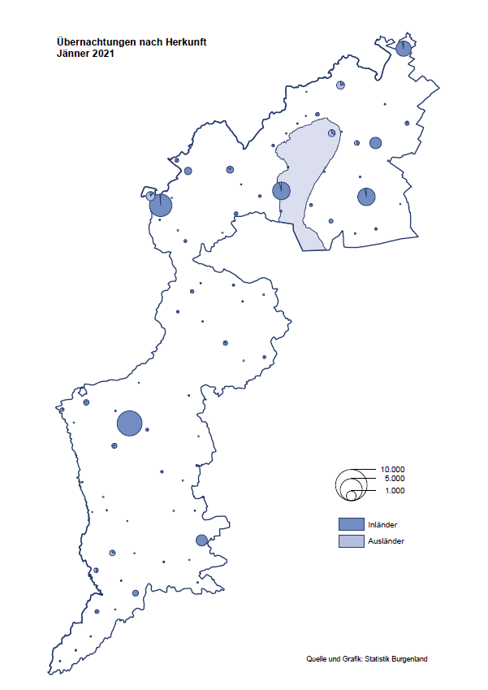

Bgld
Ankünfte nach Unterkunftsart |  |  |  |  |  |  |  | Übernachtungen nach Unterkunftsart |  |  |  |  |  |  |  | Daten für Grafik 2:
Jänner 2021 |  |  |  |  |  |  |  | Jänner 2021 |  |  |  |  |  |  |  |  | Monat | 2021 | 2020 | Ø 2010-2020 | 2020 | 2019 | 2018 | 2017 | 2016 | 2015 | 2014 | 2013 | 2012 | 2011 | 2010

Unterkunftsart | Ankünfte |  |  |  |  |  |  | Unterkunftsart | Übernachtungen |  |  |  |  |  |  |  |  | 29,472 | 2,287,961 | 2,920,278 | 2,287,961 | 3,144,232 | 3,050,564 | 3,092,657 | 3,084,025 | 2,914,691 | 2,912,637 | 2,853,243 | 2,938,655 | 2,933,357 | 2,911,034
 | Inländer |  | Ausländer |  | insgesamt |  |  |  | Inländer |  | Ausländer |  | insgesamt
 | 2020 | 2021 | 2020 | 2021 | 2020 | 2021 | % |  | 2020 | 2021 | 2020 | 2021 | 2020 | 2021 | % | Jänner | 1 | 29,472 | 145,353 | 138,168 | 145,353 | 142,561 | 145,246 | 145,386 | 144,674 | 134,038 | 133,981 | 132,179 | 136,230 | 128,519 | 131,684
 |  |  |  |  |  |  |  |  |  |  |  |  |  |  |  | Feber | 2 |  | 151,431 | 139,118 | 151,431 | 140,588 | 142,295 | 142,728 | 145,581 | 135,782 | 142,631 | 131,305 | 135,387 | 132,050 | 130,518
Burgenland | 42,975 | 2,774 | 8,189 | 817 | 51,164 | 3,591 | -93.0% | Burgenland | 124,768 | 26,016 | 20,585 | 3,456 | 145,353 | 29,472 | -79.7% | März | 3 |  | 64,358 | 148,120 | 64,358 | 163,253 | 168,732 | 155,317 | 173,021 | 148,988 | 147,200 | 164,265 | 148,907 | 139,865 | 155,416
Gewerbl. Beherbergungsbetrieb | 38,083 | 1,454 | 7,035 | 615 | 45,118 | 2,069 | -95.4% | Gewerbl. Beherbergungsbetrieb | 83,932 | 6,254 | 17,580 | 1,848 | 101,512 | 8,102 | -92.0% | April | 4 |  | 5,072 | 193,444 | 5,072 | 244,826 | 224,025 | 232,034 | 202,440 | 201,029 | 212,756 | 185,187 | 215,698 | 211,430 | 193,387
5/4-Stern | 31,801 | 361 | 5,445 | 104 | 37,246 | 465 | -98.8% | 5/4-Stern | 71,130 | 2,165 | 14,189 | 240 | 85,319 | 2,405 | -97.2% | Mai | 5 |  | 46,179 | 267,078 | 46,179 | 283,418 | 306,488 | 278,950 | 328,809 | 292,559 | 285,056 | 297,188 | 278,023 | 257,616 | 283,574
3-Stern | 5,112 | 977 | 1,457 | 307 | 6,569 | 1,284 | -80.5% | 3-Stern | 10,428 | 3,546 | 3,129 | 1,191 | 13,557 | 4,737 | -65.1% | Juni | 6 |  | 233,437 | 307,010 | 233,437 | 353,757 | 312,160 | 347,452 | 298,750 | 304,686 | 319,646 | 276,693 | 292,628 | 343,074 | 294,830
2/1-Stern | 1,170 | 116 | 133 | 204 | 1,303 | 320 | -75.4% | 2/1-Stern | 2,374 | 543 | 262 | 417 | 2,636 | 960 | -63.6% | Juli | 7 |  | 447,640 | 423,318 | 447,640 | 430,134 | 431,967 | 436,808 | 437,717 | 417,086 | 403,168 | 408,674 | 409,575 | 413,893 | 419,841
Privatquartier nicht auf Bauernhof | 649 | 87 | 380 | 93 | 1,029 | 180 | -82.5% | Privatquartier nicht auf Bauernhof | 1,204 | 398 | 791 | 815 | 1,995 | 1,213 | -39.2% | Aug | 8 |  | 546,671 | 508,075 | 546,671 | 513,292 | 486,508 | 503,565 | 510,434 | 483,048 | 494,104 | 488,499 | 519,743 | 517,405 | 525,560
Privatquartier auf Bauernhof | 210 | 37 | 40 | 9 | 250 | 46 | -81.6% | Privatquartier auf Bauernhof | 341 | 72 | 95 | 42 | 436 | 114 | -73.9% | Sept | 9 |  | 369,853 | 293,791 | 369,853 | 301,838 | 294,404 | 306,558 | 299,008 | 282,739 | 260,716 | 264,879 | 291,135 | 281,631 | 278,944
Campingplatz | 22 | 0 | 4 | 0 | 26 | 0 |  | Campingplatz | 39 | 0 | 6 | 0 | 45 | 0 |  | Okt | 10 |  | 203,553 | 212,194 | 203,553 | 225,667 | 217,367 | 218,450 | 217,470 | 203,272 | 206,019 | 203,858 | 211,959 | 211,883 | 214,636
Kurheim der Sozialvers.träger | 493 | 310 | 2 | 2 | 495 | 312 | -37.0% | Kurheim der Sozialvers.träger | 10,264 | 7,524 | 31 | 43 | 10,295 | 7,567 | -26.5% | Nov | 11 |  | 46,036 | 164,967 | 46,036 | 193,867 | 183,958 | 181,241 | 179,370 | 171,475 | 171,477 | 179,421 | 179,009 | 165,174 | 163,604
Private und öffentliche Kurheime | 1,974 | 657 | 12 | 5 | 1,986 | 662 | -66.7% | Private und öffentliche Kurheime | 25,554 | 10,960 | 79 | 91 | 25,633 | 11,051 | -56.9% | Dez | 12 |  | 28,378 | 124,993 | 28,378 | 151,031 | 137,414 | 144,168 | 146,751 | 139,989 | 135,883 | 121,095 | 120,361 | 130,817 | 119,040
Jugendherberge | 274 | 70 | 3 | 12 | 277 | 82 | -70.4% | Jugendherberge | 393 | 135 | 6 | 36 | 399 | 171 | -57.1%
Ferienwohnung, Ferienhaus | 1,139 | 64 | 674 | 78 | 1,813 | 142 | -92.2% | Ferienwohnung, Ferienhaus | 2,745 | 455 | 1,778 | 575 | 4,523 | 1,030 | -77.2% | Überschrift1: | Übernachtungen im Burgenland 2015
Sonstige Unterkunft | 131 | 95 | 39 | 3 | 170 | 98 | -42.4% | Sonstige Unterkunft | 296 | 218 | 219 | 6 | 515 | 224 | -56.5% | Überschrift2: | im Vergleich zu 2015 und Ø 2005-2015

Übernachtungen im Jänner nach Unterkunftsarten
Übernachtungen nach Monaten
 | Ø 2010-2020 | 2020 | 2021
Jänner | 138,168 | 145,353 | 29,472
Feber | 139,118 | 151,431
März | 148,120 | 64,358
April | 193,444 | 5,072
Mai | 267,078 | 46,179
Juni | 307,010 | 233,437
Juli | 423,318 | 447,640
Aug | 508,075 | 546,671
Sept | 293,791 | 369,853
Okt | 212,194 | 203,553
Nov | 164,967 | 46,036
Dez | 124,993 | 28,378
 |  |  |  |  |  |  |  |  |  |  |  |  |  |  |  | Daten für Grafik 1:
 |  |  |  |  |  |  |  |  |  |  |  |  |  |  |  |  | 2021 | 2020
 |  |  |  |  |  |  |  |  |  |  |  |  |  |  |  | 5/4-Stern | 2,405 | 85,319
 |  |  |  |  |  |  |  |  |  |  |  |  |  |  |  | 3-Stern | 4,737 | 13,557
 |  |  |  |  |  |  |  |  |  |  |  |  |  |  |  | 2/1-Stern | 960 | 2,636
 |  |  |  |  |  |  |  |  |  |  |  |  |  |  |  | Privatquartier | 1,327 | 2,431
 |  |  |  |  |  |  |  |  |  |  |  |  |  |  |  | Campingplatz | 0 | 45
 |  |  |  |  |  |  |  |  |  |  |  |  |  |  |  | Kurheim, Erhol. | 18,618 | 35,928
 |  |  |  |  |  |  |  |  |  |  |  |  |  |  |  | Sonst. Unterk. | 1,425 | 5,437

 |  |  |  |  |  |  |  |  |  |  |  |  |  |  |  | Kontrolle | 29,472 | 145,353

6 |  |  |  |  |  |  |  |  | 7

Gemeinde20
Die 20 Gemeinden mit den meisten Übernachtungen
Jänner 2021

Gemeinde | Ankünfte |  |  | Übernachtungen
 | 2020 | 2021 | % | 2020 | 2021 | %

Bad Tatzmannsdorf | 8,166 | 419 | -94.9% | 37,203 | 6,221 | -83.3%
Bad Sauerbrunn | 959 | 368 | -61.6% | 8,920 | 5,076 | -43.1%
Rust | 1,309 | 131 | -90.0% | 5,681 | 3,112 | -45.2%
Sankt Andrä am Zicksee | 324 | 125 | -61.4% | 4,124 | 3,050 | -26.0%
Kittsee | 192 | 92 | -52.1% | 2,975 | 2,332 | -21.6%
Mönchhof | 263 | 175 | -33.5% | 1,570 | 1,344 | -14.4%
Eberau | 19 | 40 | 110.5% | 33 | 1,240
Neudörfl | 257 | 108 | -58.0% | 651 | 804 | 23.5%
Parndorf | 2,966 | 315 | -89.4% | 4,306 | 632 | -85.3%
Steinbrunn | 209 | 124 | -40.7% | 739 | 534 | -27.7%
Eisenstadt | 1,779 | 207 | -88.4% | 3,192 | 478 | -85.0%
Neusiedl am See | 1,168 | 136 | -88.4% | 2,391 | 475 | -80.1%
Heiligenkreuz im Lafnitztal | 88 | 50 | -43.2% | 220 | 348 | 58.2%
Pinkafeld | 613 | 147 | -76.0% | 912 | 320 | -64.9%
Kukmirn | 12 | 88 |  | 25 | 320
Oberwart | 169 | 85 | -49.7% | 252 | 242 | -4.0%
Gols | 592 | 40 | -93.2% | 723 | 224 | -69.0%
Rudersdorf | 65 | 28 | -56.9% | 140 | 211 | 50.7%
Oberpullendorf | 437 | 143 | -67.3% | 913 | 201 | -78.0%
Nickelsdorf | 299 | 49 | -83.6% | 445 | 164 | -63.1%

Die 10 Gemeinden mit den meisten Übernachtungen im Jänner
 |  |  |  |  |  |  |  | Daten für Grafik: | 2020 | 2021 | 2020 | 2021
 |  |  |  |  |  |  | 1 | Bad Tatzmannsdorf | 37,203 | 6,221 | 47.0 | 121.3
 |  |  |  |  |  |  | 2 | Bad Sauerbrunn | 8,920 | 5,076 | 11.3 | 99.0
 |  |  |  |  |  |  | 3 | Rust | 5,681 | 3,112 | 7.2 | 60.7
 |  |  |  |  |  |  | 4 | Sankt Andrä am Zicksee | 4,124 | 3,050 | 5.2 | 59.5
 |  |  |  |  |  |  | 5 | Kittsee | 2,975 | 2,332 | 3.8 | 45.5
 |  |  |  |  |  |  | 6 | Mönchhof | 1,570 | 1,344 | 2.0 | 26.2
 |  |  |  |  |  |  | 7 | Eberau | 33 | 1,240 | 0.0 | 24.2
 |  |  |  |  |  |  | 8 | Neudörfl | 651 | 804 | 0.8 | 15.7
 |  |  |  |  |  |  | 9 | Parndorf | 4,306 | 632 | 5.4 | 12.3
 |  |  |  |  |  |  | 10 | Steinbrunn | 739 | 534 | 0.9 | 10.4
 |  |  |  |  |  |  |  | restliche Gemeinden | 79,151 | 5,127 | 100.0 | 100.0

 |  |  |  |  |  |  |  | Insgesamt | 145,353 | 29,472

16

